صفحه اول
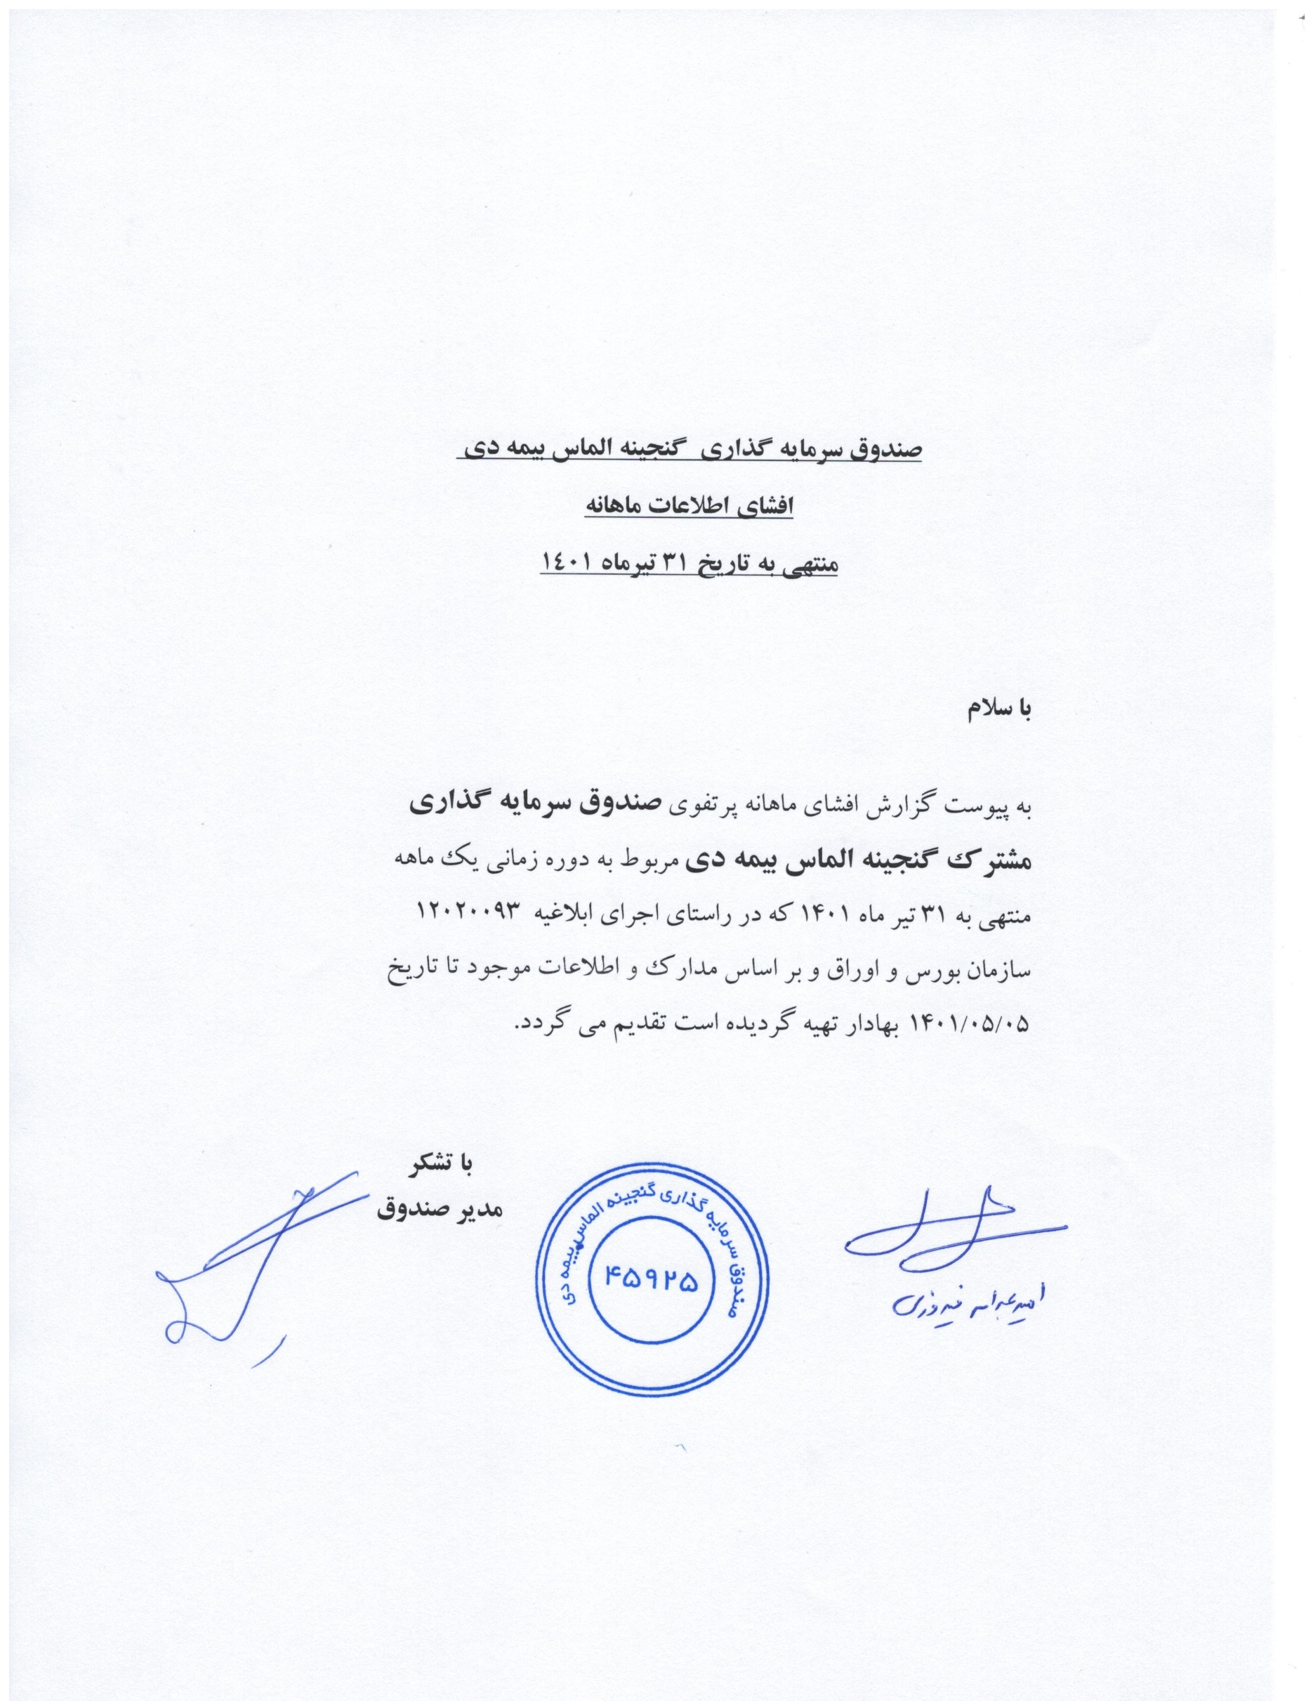

صندوق سرمایه گذاری گنجینه الماس بیمه دی
افشای اطلاعات ماهانه
منتهی به تاریخ 31 تیرماه 1401

با سلام
به پیوست گزارش افشای ماهانه پرتفوی صندوق سرمایه گذاری مشترک گنجینه الماس بیمه دی مربوط به دوره زمانی یک ماهه منتهی به 31 تیر ماه 1401 که در راستای اجرای ابلاغیه 12020093 سازمان بورس و اوراق و بر اساس مدارک و اطلاعات موجود تا تاریخ 1401/05/05 بهادار تهیه گردیده است تقدیم می گردد.

 | با تشکر
 | مدیر صندوق

